Sheet1
入库清单 |  |  |  |  | 箱单信息
地址：（CZ3187）广东省东莞市凤岗镇五联村科研路9号 收件人：（CZ3187） 联系电话：18922869479 |  |  | 客户代码:CZ3187
 |  |  | 运输方式:TIR卡航

 |  |  | CZ3187-0615-6

序号 | 产品信息 | 外箱箱唛 |  | 数量 | 图片 | 重量 | 体积 | 产品名 | 材质
1 | 40868-Y07U0002-C02 篷布3×4m 申购：PR2606150145 | CZ3187-0615-6-3 |  | 26 | 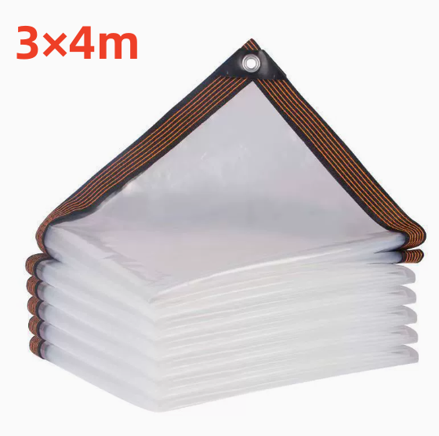 | 46 | 0.24 | 篷布3×4m | 聚乙烯
 |  | CZ3187-0615-6-4 |  | 26
2 | 42150-Y07U0002-C02 篷布2×3m 申购：PR2606150156 | CZ3187-0615-6-5 |  | 30 | 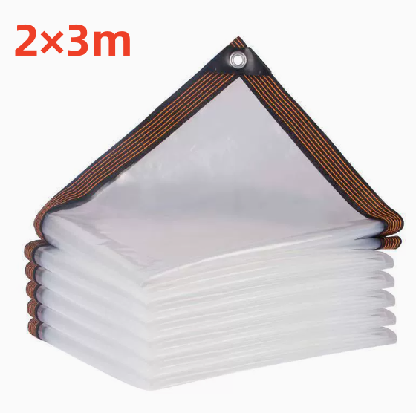 | 46 | 0.2 | 篷布2×3m | 聚乙烯
 |  | CZ3187-0615-6-6 |  | 30

 |  |  |  |  |  | 总重量 | 总体积 | 密度
 |  |  |  |  |  | 92 | 0.44 | 209.09

